Расчет ДУ
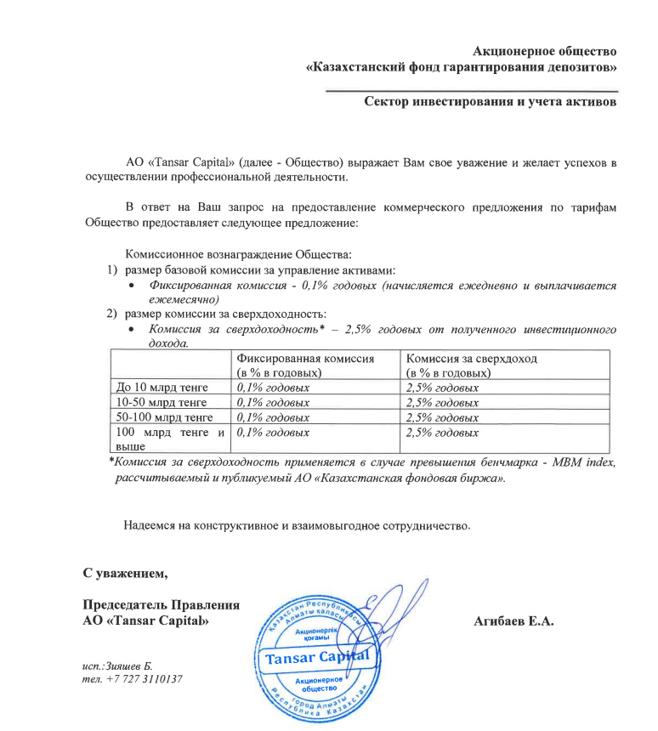
Средняя грязная | Сумма комиссий кроме ДУ | Месячная доля комиссии ДУ | Оплаченная комиссия ДУ за октябрь (без корректировки) | Фактическая комиссия за октябрь | Корректировка комиссии ДУ за октбярь | Комиссия ДУ за ноябрь | К оплате
22,659,596,603.5 | 991,741.66 | 1,888,299.72 | 1,863,676.30 | 1,863,671.64 | -4.66 | 1,888,059.71 | 1,888,055.06

